상품제안서
애니존 미니 카메라 물병 무선 가습기 ANY-HD1 | 상품코드: F24787

 |  |  |  |  |  |  | 02-412-0044 | www.easy1.co.kr
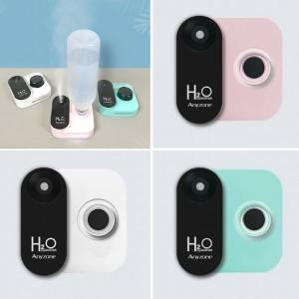

【상세/제작정보】

【인쇄/포장옵션】 | 실크, 레이저 / 포장지포장

【공급단가】 | 수량 | 100~ | 300~ | 500~ | 1,000~ | 3,000~
*VAT별도 | 단가 | 15,360원 | 15,000원 | 14,760원 | 14,400원 | 13,800원

【상품 URL】 | https://dev.easy1.co.kr:443/src/goods_detail.php?gdno=24787

